Sheet1
Бланк заказа "Tricotier" на коллекцию Зима 2017 Для оперативной обработки заказа просьба НЕ РЕДАКТИРОВАТЬ файл. Минимальный заказ от 50 000 руб. Условия минимальной РРЦ - коэффициент 2 Наименование организации: Контактное лицо:

Наименование | м/д | Состав | Подкладка | Доп.информация | Артикул | Цвет (основной/отделка) | Размер | Цена 1шт., руб. | Заказ, шт. | Сумма, руб.
ШАПКА "СИРЕНА " | девочки | 50% шерсть 50% акрил | 95% хлопок 5% лайкра; утеплитель | стразы | 41562G-22-48 | светло-серый | S (48-50) | 400 |  | 0 | 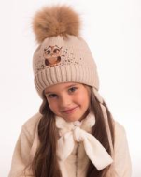 | 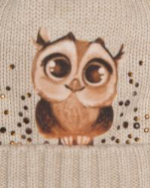 | 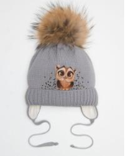
ШАПКА "ПРЕМЬЕРА" | девочки | 50% шерсть 50% акрил | 95% хлопок 5% лайкра; утеплитель |  | 41561D-98-48 | темно-синий | S (48-50) | 450 |  | 0 | 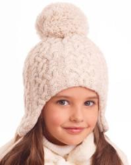 | 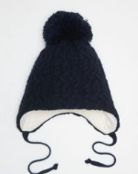 | 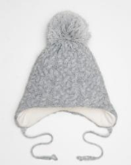 | 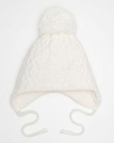
 |  |  |  |  | 41561D-22-48 | светло-серый | S (48-50) | 450 |  | 0
 |  |  |  |  | 41561D-11-52 | белый | M (52-54) | 450 |  | 0
 |  |  |  |  | 41561D-22-52 | светло-серый | M (52-54) | 450 |  | 0
 |  |  |  |  | 41561D-98-52 | темно-синий | M (52-54) | 450 |  | 0
ШАПКА "ЭРИКА " | девочки | 50% шерсть 50% акрил | 95% хлопок 5% лайкра; утеплитель | стразы | 41560G-22-48 | светло-серый | S (48-50) | 300 |  | 0 | 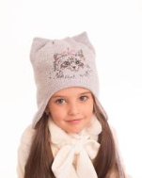 | 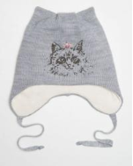
ШАПКА "МИШЕЛЬ" | девочки | 50% шерсть 50% акрил | 95% хлопок 5% лайкра; мембрана | стразы, жемчужная подвеска | 41557G-98-48 | темно-синий | S (48-50) | 350 |  | 0 | 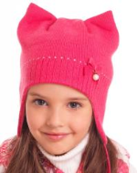 | 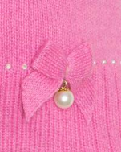 | 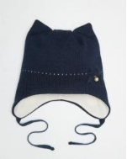 | 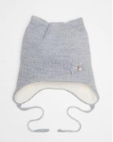
 |  |  |  |  | 41557G-22-48 | светло-серый | S (48-50) | 350 |  | 0
ШАПКА "УЛЬЯНА" | девочки | 100% акрил | Мех искусственный |  | 41312V-22 | светло-серый | M (52-54) | 300 |  | 0 | 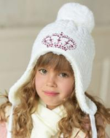 | 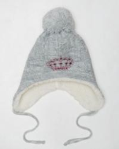 | 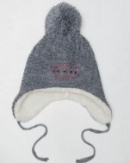
 |  |  |  |  | 41312V-33 | средне-серый | M (52-54) | 300 |  | 0
ШАПКА "ПОЛИНА" | девочки | 100% акрил | Мех искусственный |  | 41313V-39 | розовый | L (56-58) | 300 |  | 0 | 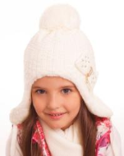 | 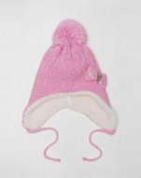 | 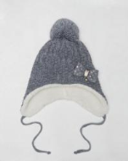 | 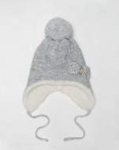
 |  |  |  |  | 41313V-33 | средне-серый | L (56-58) | 300 |  | 0
 |  |  |  |  | 41313V-22 | светло-серый | L (56-58) | 300 |  | 0
ШЛЕМ "АЛЬФА-6" | девочки | 100% акрил | 95% хлопок 5% лайкра; утеплитель |  | 4127A-39/25-56 | розовый/красный | 56 | 300 |  | 0 | 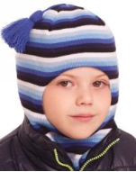 | 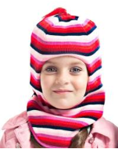 | 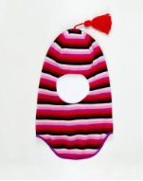 | 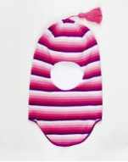
 |  |  |  |  | 4127A-11/39-56 | белый/розовый | 56 | 300 |  | 0
 |  |  |  |  | 4127A-39/25-54 | розовый/красный | 54 | 400 |  | 0
 |  |  |  |  | 4127A-39/25-52 | розовый/красный | 52 | 400 |  | 0
 |  |  |  |  | 4127A-39/25-50 | розовый/красный | 50 | 400 |  | 0
 |  |  |  |  | 4127A-11/39-50 | белый/розовый | 50 | 400 |  | 0
 |  |  |  |  | 4127A-39/25-48 | розовый/красный | 48 | 400 |  | 0
 |  |  |  |  | 4127A-11/39-48 | белый/розовый | 48 | 400 |  | 0
ШЛЕМ "ПОЛЕСЬЕ" | девочки | 100% акрил | 95% хлопок 5% лайкра; утеплитель |  | 41343A-33/39-56 | средне-серый/розовый | 56 | 500 |  | 0 | 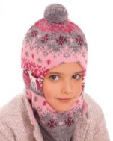 | 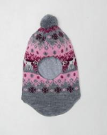
ШЛЕМ "АЛЬФА-4" | девочки | 100% акрил | 95% хлопок 5% лайкра; утеплитель |  | 4126A-11/53-56 | белый/голубой | 56 | 300 |  | 0 | 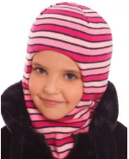 | 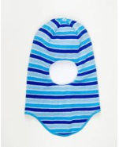 | 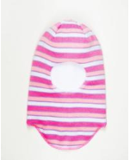 | 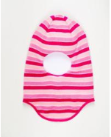
 |  |  |  |  | 4126A-11/40-54 | белый/светло-сиреневый | 54 | 400 |  | 0
 |  |  |  |  | 4126A-11/53-54 | белый/голубой | 54 | 400 |  | 0
 |  |  |  |  | 4126A-11/53-52 | белый/голубой | 52 | 400 |  | 0
 |  |  |  |  | 4126A-39/11-52 | розовый/белый | 52 | 400 |  | 0
 |  |  |  |  | 4126A-11/40-52 | белый/светло-сиреневый | 52 | 400 |  | 0
 |  |  |  |  | 4126A-39/11-50 | розовый/белый | 50 | 400 |  | 0
 |  |  |  |  | 4126A-11/53-50 | белый/голубой | 50 | 400 |  | 0
 |  |  |  |  | 4126A-11/40-50 | белый/светло-сиреневый | 50 | 400 |  | 0
 |  |  |  |  | 4126A-11/40-48 | белый/светло-сиреневый | 48 | 400 |  | 0
 |  |  |  |  | 4126A-39/11-48 | розовый/белый | 48 | 400 |  | 0
 |  |  |  |  | 4126A-11/53-48 | белый/голубой | 48 | 400 |  | 0
ШЛЕМ "АЛЬФА" | девочки | 100% акрил | 95% хлопок 5% лайкра; утеплитель |  | 4124A-40-56 | светло-сиреневый | 56 | 300 |  | 0 | 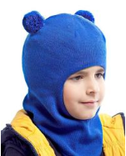 | 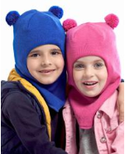 | 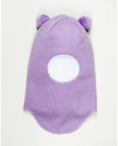 | 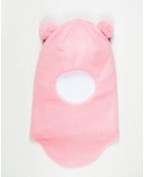 | 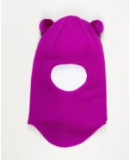
 |  |  |  |  | 4124A-39-54 | розовый | 54 | 300 |  | 0
 |  |  |  |  | 4124A-40-52 | светло-сиреневый | 52 | 300 |  | 0
 |  |  |  |  | 4124A-41-52 | светло-фиолетовый | 52 | 300 |  | 0
 |  |  |  |  | 4124A-39-52 | розовый | 52 | 300 |  | 0
 |  |  |  |  | 4124A-40-50 | светло-сиреневый | 50 | 300 |  | 0
 |  |  |  |  | 4124A-39-50 | розовый | 50 | 300 |  | 0
 |  |  |  |  | 4124A-39-48 | розовый | 48 | 300 |  | 0
 |  |  |  |  | 4124A-40-48 | светло-сиреневый | 48 | 300 |  | 0
 |  |  |  |  | 4124A-41-48 | светло-фиолетовый | 48 | 300 |  | 0
ШЛЕМ "МОТИВ" | девочки | 50% шерсть 50% акрил | 95% хлопок 5% лайкра; мембрана | енотовый помпон, стразы | 41564G-22-54 | светло-серый | 54 | 400 |  | 0 | 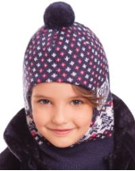 | 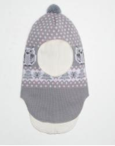 | 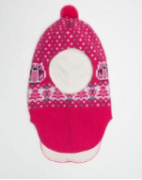 | 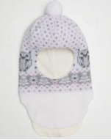
 |  |  |  |  | 41564G-22-52 | светло-серый | 52 | 400 |  | 0
 |  |  |  |  | 41564G-15-52 | фуксия | 52 | 400 |  | 0
 |  |  |  |  | 41564G-11-52 | белый | 52 | 400 |  | 0
 |  |  |  |  | 41564G-15-50 | фуксия | 50 | 400 |  | 0
 |  |  |  |  | 41564G-22-50 | светло-серый | 50 | 400 |  | 0
ШЛЕМ "ВАЛЬС" | девочки | 50% шерсть 50% акрил | 95% хлопок 5% лайкра; мембрана | стразы | 41563G-15-54 | фуксия | 54 | 400 |  | 0 | 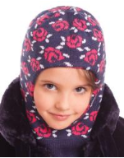 | 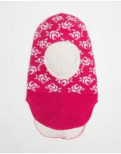 | 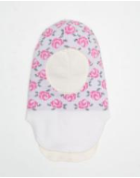 | 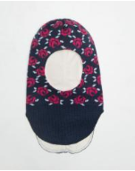 | 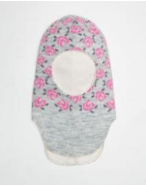
 |  |  |  |  | 41563G-11-52 | белый | 52 | 400 |  | 0
 |  |  |  |  | 41563G-15-52 | фуксия | 52 | 400 |  | 0
 |  |  |  |  | 41563G-98-52 | темно-синий | 52 | 400 |  | 0
 |  |  |  |  | 41563G-22-52 | светло-серый | 52 | 400 |  | 0
 |  |  |  |  | 41563G-98-50 | темно-синий | 50 | 400 |  | 0
 |  |  |  |  | 41563G-22-50 | светло-серый | 50 | 400 |  | 0
 |  |  |  |  | 41563G-15-50 | фуксия | 50 | 400 |  | 0
 |  |  |  |  | 41563G-11-50 | белый | 50 | 400 |  | 0
ШАПКА "ТЭМП" | мальчики | 50% шерсть 50% акрил | 95% хлопок 5% лайкра; утеплитель | шеврон | 41566G-98/25-48 | темно-синий/красный | S (48-50) | 600 |  | 0 | 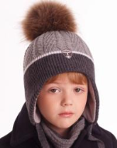 | 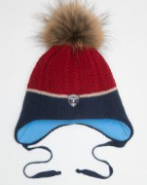 | 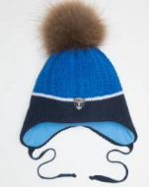
 |  |  |  |  | 41566G-98/57-48 | темно-синий/темно-голубой | S (48-50) | 600 |  | 0
 |  |  |  |  | 41566G-98/57-52 | темно-синий/темно-голубой | M (52-54) | 600 |  | 0
ШАПКА "МАРТИН" | мальчики | 50% шерсть 50% акрил | 95% хлопок 5% лайкра; утеплитель | шеврон | 41567G-98/25-48 | темно-синий/красный | S (48-50) | 600 |  | 0 | 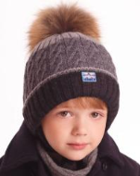 | 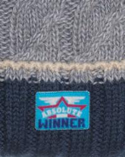 | 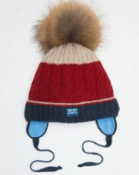
 |  |  |  |  | 41567G-98/33-52 | темно-синий/темно-серый | M (52-54) | 600 |  | 0
 |  |  |  |  | 41567G-98/25-52 | темно-синий/красный | M (52-54) | 600 |  | 0
ШАПКА "МАКС" | мальчики | 50% шерсть 50% акрил | 95% хлопок 5% лайкра; утеплитель | шеврон | 41565G-98/25-48 | темно-синий/красный | S (48-50) | 600 |  | 0
 |  |  |  |  | 41565G-33/45-48 | средне-серый/джинс | S (48-50) | 600 |  | 0
 |  |  |  |  | 41565G-33/45-52 | средне-серый/джинс | M (52-54) | 600 |  | 0
 |  |  |  |  | 41565G-98/25-52 | темно-синий/красный | M (52-54) | 600 |  | 0
ШАПКА "ДРАЙВ" | мальчики | 50% шерсть 50% акрил | 95% хлопок 5% лайкра; мембрана | шеврон | 41569G-33-48 | средне-серый | S (48-50) | 250 |  | 0
 |  |  |  |  | 41569G-44-48 | графит | S (48-50) | 250 |  | 0
 |  |  |  |  | 41569G-98-48 | темно-синий | S (48-50) | 250 |  | 0
 |  |  |  |  | 41569G-98-52 | темно-синий | M (52-54) | 250 |  | 0
 |  |  |  |  | 41569G-44-52 | графит | M (52-54) | 250 |  | 0
 |  |  |  |  | 41569G-33-52 | средне-серый | M (52-54) | 250 |  | 0
ШАПКА "ДЖОНСОН" | мальчики | 12% альпака беби 30% шерсть мериноса 47% полиакрил 11% полиамид | 95% хлопок 5% лайкра | шеврон | 41568D-98-48 | темно-синий | S (48-50) | 400 |  | 0
 |  |  |  |  | 41568D-33-48 | средне-серый | S (48-50) | 400 |  | 0
 |  |  |  |  | 41568D-98-52 | темно-синий | M (52-54) | 400 |  | 0
 |  |  |  |  | 41568D-33-52 | средне-серый | M (52-54) | 400 |  | 0
ШАПКА "ДЕЛЬТА" | мальчики | 100% акрил | Мех искусственный |  | 41344V-18/25 | черный/красный | M (52-54) | 300 |  | 0
ШАПКА "КРИС" | мальчики | 100% акрил | 100% полиэстер |  | 41335A-96/98 | джинс/темно-синий | M (52-54) | 250 |  | 0
 |  |  |  |  | 41335A-44/18 | графит/черный | M (52-54) | 250 |  | 0
 |  |  |  |  | 41335A-33/98 | средне-серый/темно-синий | M (52-54) | 250 |  | 0
ШЛЕМ "АЛЬФА-7" | мальчики | 100% акрил | 95% хлопок 5% лайкра; утеплитель |  | 4128A-53/11-56 | голубой/белый | 56 | 300 |  | 0
 |  |  |  |  | 4128A-57/30-56 | темно-голубой/салатовый | 56 | 300 |  | 0
 |  |  |  |  | 4128A-98/11-56 | темно-синий/белый | 56 | 300 |  | 0
 |  |  |  |  | 4128A-20/19-56 | индиго/бирюза | 56 | 300 |  | 0
 |  |  |  |  | 4128A-98/11-54 | темно-синий/белый | 54 | 400 |  | 0
 |  |  |  |  | 4128A-53/11-54 | голубой/белый | 54 | 400 |  | 0
 |  |  |  |  | 4128A-20/19-54 | индиго/бирюза | 54 | 400 |  | 0
 |  |  |  |  | 4128A-53/11-52 | голубой/белый | 52 | 400 |  | 0
 |  |  |  |  | 4128A-98/25-52 | темно-синий/красный | 52 | 400 |  | 0
 |  |  |  |  | 4128A-98/11-50 | темно-синий/белый | 50 | 400 |  | 0
 |  |  |  |  | 4128A-57/30-50 | темно-голубой/салатовый | 50 | 400 |  | 0
 |  |  |  |  | 4128A-53/11-50 | голубой/белый | 50 | 400 |  | 0
 |  |  |  |  | 4128A-20/19-48 | индиго/бирюза | 48 | 400 |  | 0
 |  |  |  |  | 4128A-53/11-48 | голубой/белый | 48 | 400 |  | 0
 |  |  |  |  | 4128A-57/30-48 | темно-голубой/салатовый | 48 | 400 |  | 0
 |  |  |  |  | 4128A-98/11-48 | темно-синий/белый | 48 | 400 |  | 0
 |  |  |  |  | 4128A-98/25-48 | темно-синий/красный | 48 | 300 |  | 0
ШЛЕМ "ПОЛЕСЬЕ" | мальчики | 100% акрил | 95% хлопок 5% лайкра; утеплитель |  | 41343A-98/33-56 | темно-синий/средне-серый | 56 | 500 |  | 0
 |  |  |  |  | 41343A-33/22-48 | средне-серый/светло-серый | 48 | 500 |  | 0
ШЛЕМ "ТЕТРИС" | мальчики | 100% акрил | 95% хлопок 5% лайкра; утеплитель |  | 41342A-98/25-56 | темно-синий/красный | 56 | 300 |  | 0
 |  |  |  |  | 41342A-22/11-56 | светло-серый/белый | 56 | 300 |  | 0
 |  |  |  |  | 41342A-22/11-54 | светло-серый/белый | 54 | 300 |  | 0
 |  |  |  |  | 41342A-98/25-54 | темно-синий/красный | 54 | 300 |  | 0
 |  |  |  |  | 41342A-22/11-52 | светло-серый/белый | 52 | 300 |  | 0
 |  |  |  |  | 41342A-98/25-52 | темно-синий/красный | 52 | 300 |  | 0
ШЛЕМ "АЛЬФА-6" | мальчики | 100% акрил | 95% хлопок 5% лайкра; утеплитель |  | 4127A-53/98-56 | голубой/темно-синий | 56 | 300 |  | 0
 |  |  |  |  | 4127A-19/98-56 | бирюза/темно-синий | 56 | 300 |  | 0
 |  |  |  |  | 4127A-86/98-56 | желтый/темно-синий | 56 | 300 |  | 0
 |  |  |  |  | 4127A-53/98-54 | голубой/темно-синий | 54 | 400 |  | 0
 |  |  |  |  | 4127A-86/98-54 | желтый/темно-синий | 54 | 400 |  | 0
 |  |  |  |  | 4127A-86/98-52 | желтый/темно-синий | 52 | 400 |  | 0
 |  |  |  |  | 4127A-86/98-50 | желтый/темно-синий | 50 | 400 |  | 0
 |  |  |  |  | 4127A-86/98-48 | желтый/темно-синий | 48 | 400 |  | 0
 |  |  |  |  | 4127A-53/98-48 | голубой/темно-синий | 48 | 400 |  | 0
 |  |  |  |  | 4127A-19/98-48 | бирюза/темно-синий | 48 | 400 |  | 0
ШЛЕМ "АЛЬФА-3" | мальчики | 100% акрил | 95% хлопок 5% лайкра; утеплитель |  | 4125A-11/53-56 | белый/голубой | 56 | 300 |  | 0
 |  |  |  |  | 4125A-19/98-56 | бирюза/темно-синий | 56 | 300 |  | 0
 |  |  |  |  | 4125A-53/44-56 | голубой/графит | 56 | 300 |  | 0
 |  |  |  |  | 4125A-11/53-54 | белый/голубой | 54 | 300 |  | 0
 |  |  |  |  | 4125A-11/53-52 | белый/голубой | 52 | 300 |  | 0
 |  |  |  |  | 4125A-11/53-50 | белый/голубой | 50 | 300 |  | 0
 |  |  |  |  | 4125A-11/53-48 | белый/голубой | 48 | 300 |  | 0
ШЛЕМ "АЛЬФА-4" | мальчики | 100% акрил | 95% хлопок 5% лайкра; утеплитель |  | 4126A-11/98-56 | белый/темно-синий | 56 | 300 |  | 0
 |  |  |  |  | 4126A-25/33-56 | красный/средне-серый | 56 | 300 |  | 0
 |  |  |  |  | 4126A-11/57-56 | белый/темно-голубой | 56 | 300 |  | 0
 |  |  |  |  | 4126A-25/33-54 | красный/средне-серый | 54 | 400 |  | 0
 |  |  |  |  | 4126A-11/98-54 | белый/темно-синий | 54 | 400 |  | 0
 |  |  |  |  | 4126A-11/57-54 | белый/темно-голубой | 54 | 400 |  | 0
 |  |  |  |  | 4126A-25/33-52 | красный/средне-серый | 52 | 400 |  | 0
 |  |  |  |  | 4126A-11/57-52 | белый/темно-голубой | 52 | 400 |  | 0
 |  |  |  |  | 4126A-11/98-52 | белый/темно-синий | 52 | 400 |  | 0
 |  |  |  |  | 4126A-25/33-50 | красный/средне-серый | 50 | 400 |  | 0
 |  |  |  |  | 4126A-11/98-50 | белый/темно-синий | 50 | 400 |  | 0
 |  |  |  |  | 4126A-30/98-50 | салатовый/темно-синий | 50 | 400 |  | 0
 |  |  |  |  | 4126A-11/57-50 | белый/темно-голубой | 50 | 400 |  | 0
 |  |  |  |  | 4126A-11/57-48 | белый/темно-голубой | 48 | 400 |  | 0
 |  |  |  |  | 4126A-11/98-48 | белый/темно-синий | 48 | 400 |  | 0
 |  |  |  |  | 4126A-25/33-48 | красный/средне-серый | 48 | 400 |  | 0
 |  |  |  |  | 4126A-30/98-48 | салатовый/темно-синий | 48 | 400 |  | 0
ШЛЕМ "АЛЬФА" | мальчики | 100% акрил | 95% хлопок 5% лайкра; утеплитель |  | 4124A-57-56 | темно-голубой | 56 | 300 |  | 0
 |  |  |  |  | 4124A-57-54 | темно-голубой | 54 | 300 |  | 0
ШЛЕМ "ЖАН" | мальчики | 50% шерсть 50% акрил | 95% хлопок 5% лайкра; мембрана | шеврон | 41570G-98-52 | темно-синий | 52 | 400 |  | 0
 |  |  |  |  | 41570G-44-52 | графит | 52 | 400 |  | 0
 |  |  |  |  | 41570G-33-52 | средне-серый | 52 | 400 |  | 0
 |  |  |  |  | 41570G-33-50 | средне-серый | 50 | 400 |  | 0
ШЛЕМ "БИЛЛ" | мальчики | 50% шерсть 50% акрил | 95% хлопок 5% лайкра; мембрана | шеврон | 41571G-44-52 | графит | 52 | 400 |  | 0
 |  |  |  |  | 41571G-98-52 | темно-синий | 52 | 400 |  | 0
ШЛЕМ "ЖАК" | мальчики | 100% акрил | 95% хлопок 5% лайкра; утеплитель |  | 41341A-11/96-48 | белый/джинс | 48 | 500 |  | 0
ШЛЕМ "ЖАК" | унисекс | 100% акрил | 95% хлопок 5% лайкра; утеплитель |  | 41341A-22/33-48 | светло-серый/средне-серый | 48 | 500 |  | 0
ШАРФ "ДАНИЭЛЬ" | унисекс | 50% шерсть 50% акрил |  |  | 211325C-25 | красный | Универсальный | 200 |  | 0
ВАРЕЖКИ "ЛАДОШКИ" | унисекс | 50% шерсть 50% акрил |  |  | 31586G-39-13 | розовый | 13-14 см | 250 |  | 0
 |  |  |  |  | 31586G-44-13 | графит | 13-14 см | 250 |  | 0
 |  |  |  |  | 31586G-11-13 | белый | 13-14 см | 250 |  | 0
 |  |  |  |  | 31586G-33-13 | серый | 13-14 см | 250 |  | 0
 |  |  |  |  | 31586G-22-13 | светло-серый | 13-14 см | 250 |  | 0
 |  |  |  |  | 31586G-15-13 | фуксия | 13-14 см | 250 |  | 0
 |  |  |  |  | 31586G-61-13 | бежевый | 13-14 см | 250 |  | 0
 |  |  |  |  | 31586G-98-13 | темно-синий | 13-14 см | 250 |  | 0
 |  |  |  |  | 31586G-11-12 | белый | 12-13 см | 250 |  | 0
 |  |  |  |  | 31586G-15-12 | фуксия | 12-13 см | 250 |  | 0
...

